웹페이지데이터가져오기
[실습 내용 및 지시 사항]
====================================================================
* 웹페이지의 표를 크롤링
** [데이터]메뉴 --> [데이터가져오기및변환]그룹 --> [웹]메뉴 --> URL 주소를 입력 https://finance.naver.com/
** 웹의 표를 읽어 들인 [쿼리편집기]의 표 목록에서 선택하여 [로드(가져오기)]버튼으로 시트에 표로 표시
종목명 | 현재가 | 전일대비 | 등락률
한국ANKOR유전 | 786 | 상승 181 | 0.2992
에이치엠씨제6호스팩 | 2375 | 상승 375 | 0.1875
KODEX 200선물인버스2X | 2745 | 상승 50 | 0.0186
KODEX 코스닥150선물인버스 | 3950 | 상승 75 | 0.0194
지에스이 | 4345 | 상승 365 | 0.0917
폴라리스세원 | 2230 | 하락 65 | -0.0283
헝셩그룹 | 246 | 상승 19 | 0.0837
흥구석유 | 13500 | 상승 2,930 | 0.2772
테라사이언스 | 2630 | 하락 115 | -0.0419
SH에너지화학 | 762 | 상승 52 | 0.0732
빅텍 | 5310 | 상승 370 | 0.0749
줌인터넷 | 3605 | 상승 90 | 0.0256
위니아에이드 | 1641 | 하락 45 | -0.0267
LS전선아시아 | 11340 | 상승 2,140 | 0.2326
KODEX 코스닥150레버리지 | 10225 | 하락 365 | -0.0345
sdggsdgndg

쿼리삭제표
[실습 내용 및 지시 사항]
====================================================================
* 웹에서 크롤링한 표는 쿼리로 등록된 표이므로 자유롭게 편집하기 위하여 쿼리 연결을 삭제함
** 쿼리의 삭제 --> [데이터]메뉴탭 --> [쿼리및연결]그룹 --> [쿼리및연결]메뉴의 실행
** 쿼리 목록 오른쪽 작업 창 --> 표시된 쿼리를 클릭하여 선택 --> 마우스오른쪽단추클릭으로 단축메뉴 표시 --> [삭제]메뉴
종목명 | 현재가 | 전일대비 | 등락률
KODEX 200선물인버스2X | 2840 | 하락 15 | -0.0053
CBI | 674 | 상승 18 | 0.0274
보성파워텍 | 6220 | 상승 190 | 0.0315
조광ILI | 1650 | 상승 65 | 0.041
국전약품 | 9480 | 상승 1,380 | 0.1704
신한 인버스 2X WTI원유 선물 ETN(H) | 125 | 상승 10 | 0.087
메가엠디 | 4130 | 상승 950 | 0.2987
에이프로젠 | 1535 | 상승 25 | 0.0166
삼성 인버스 2X WTI원유 선물 ETN | 135 | 상승 10 | 0.08
휴림로봇 | 3325 | 상승 115 | 0.0358
프로이천 | 2835 | 상승 470 | 0.1987
KODEX 레버리지 | 16530 | 상승 95 | 0.0058
KODEX 인버스 | 4655 | 하락 5 | -0.0011
아이비김영 | 2640 | 상승 175 | 0.071
KODEX 코스닥150선물인버스 | 4655 | 하락 25 | -0.0053

표데이터
[실습 내용 및 지시 사항]
====================================================================
* [표도구][디자인] --> [속성]그룹 --> [표이름] --> 원하는 표이름 입력
* [표도구][디자인] --> [디자인서식]
* [요약행] 표시 --> [평균]값 표시
종목명 | 현재가 | 전일대비 | 등락률 | 현재가조정
KODEX 200선물인버스2X | 2840 | 하락 15 | -0.0053 | 3124
CBI | 674 | 상승 18 | 0.0274 | 741.4
보성파워텍 | 6220 | 상승 190 | 0.0315 | 6842
조광ILI | 1650 | 상승 65 | 0.041 | 1815
국전약품 | 9480 | 상승 1,380 | 0.1704 | 10428
신한 인버스 2X WTI원유 선물 ETN(H) | 125 | 상승 10 | 0.087 | 137.5
메가엠디 | 4130 | 상승 950 | 0.2987 | 4543
에이프로젠 | 1535 | 상승 25 | 0.0166 | 1688.5
삼성 인버스 2X WTI원유 선물 ETN | 135 | 상승 10 | 0.08 | 148.5
휴림로봇 | 3325 | 상승 115 | 0.0358 | 3657.5
프로이천 | 2835 | 상승 470 | 0.1987 | 3118.5
KODEX 레버리지 | 16530 | 상승 95 | 0.0058 | 18183
KODEX 인버스 | 4655 | 하락 5 | -0.0011 | 5120.5
아이비김영 | 2640 | 상승 175 | 0.071 | 2904
KODEX 코스닥150선물인버스 | 4655 | 하락 25 | -0.0053 | 5120.5
요약 | 4095.2666667 |  | 0.070146666667 | 4504.7933333
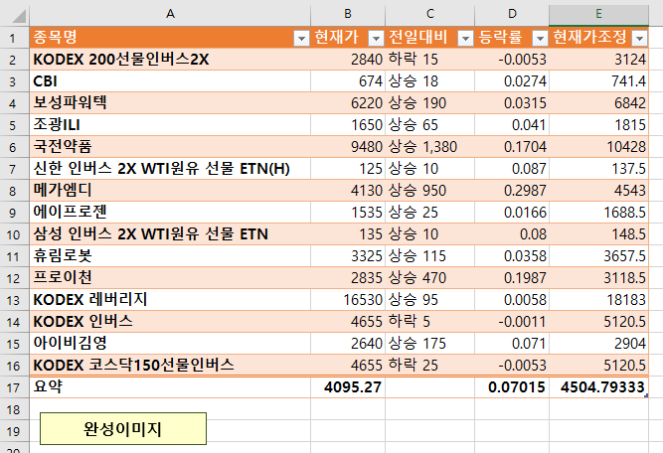
완성이미지

표편집
[실습 내용 및 지시 사항]
====================================================================
* 데이터 범위 지정 --> [삽입]메뉴탭 --> [표]메뉴
* 데이터영역 주소 범위 확인 --> [머릿글 포함]옵션 확인
소속학과 | 학년 | 학번 | 성명 | 중간 | 기말 | 과제 | 출석 | 태도
컴퓨터 | 2 | 2021512512 | 이○환 | 52.1 | 46.8 | 44.4 | 83.3 | 50
의류디자인 | 3 | 2022430131 | 김○태 | 55.9 | 57.3 | 100.0 | 95.6 | 100
경영정보 | 3 | 2021212934 | 배○이 | 59.0 | 58.2 | 100.0 | 100.0 | 100
스포츠건강과학 | 4 | 2018410341 | 박○연 | 19.9 | 32.3 | 33.3 | 74.4 | 50
컴퓨터 | 3 | 2022512705 | 박○현 | 69.0 | 76.8 | 100.0 | 100.0 | 100
경영정보 | 3 | 2022212312 | 채○정 | 51.7 | 52.3 | 100.0 | 94.4 | 100
공공인재 | 4 | 2018123958 | 김○훈 | 93.9 | 84.6 | 100.0 | 100.0 | 100
식품영양 | 3 | 2020321368 | 김○주 | 86.6 | 76.8 | 100.0 | 97.8 | 100
식품영양 | 2 | 2021321140 | 정○환 | 54.8 | 60.9 | 100.0 | 90.0 | 100
공공인재 | 3 | 2020123550 | 박○규 | 85.1 | 75.0 | 100.0 | 98.9 | 100
산업디자인 | 1 | 2020524713 | 강○연 | 55.6 | 19.6 | 88.9 | 96.7 | 100
스포츠건강과학 | 3 | 2018410823 | 임○규 | 89.3 | 70.9 | 100.0 | 100.0 | 100
산업디자인 | 1 | 2020524642 | 이○형 | 68.6 | 75.5 | 88.9 | 86.7 | 100
도시환경 | 1 | 2023560029 | 권○원 | 55.9 | 41.4 | 100.0 | 100.0 | 100
산업디자인 | 4 | 2018524437 | 주○진 | 52.1 | 23.6 | 66.7 | 91.1 | 100
도시환경 | 3 | 2020560464 | 박○호 | 71.3 | 67.7 | 100.0 | 98.9 | 100

표편집 (2)
[실습 내용 및 지시 사항]
====================================================================
* 표의 편집 --> [표도구]메뉴탭 --> [표스타일옵션]그룹 --> [요약행]체크박스
* 표의 내용 그룹별 표현 --> [표도구]메뉴탭 --> [도구]그룹 --> [슬라이서삽입]
소속학과 | 학년 | 학번 | 성명 | 중간 | 기말 | 과제 | 출석 | 태도 | 합계 | 등급
컴퓨터 | 2 | 2021512512 | 이○환 | 52.1 | 46.8 | 44.4 | 83.3 | 50 | 276.7
의류디자인 | 3 | 2022430131 | 김○태 | 55.9 | 57.3 | 100.0 | 95.6 | 100 | 408.8
경영정보 | 3 | 2021212934 | 배○이 | 59.0 | 58.2 | 100.0 | 100.0 | 100 | 417.2
스포츠건강과학 | 4 | 2018410341 | 박○연 | 19.9 | 32.3 | 33.3 | 74.4 | 50 | 210.0
컴퓨터 | 3 | 2022512705 | 박○현 | 69.0 | 76.8 | 100.0 | 100.0 | 100 | 445.8
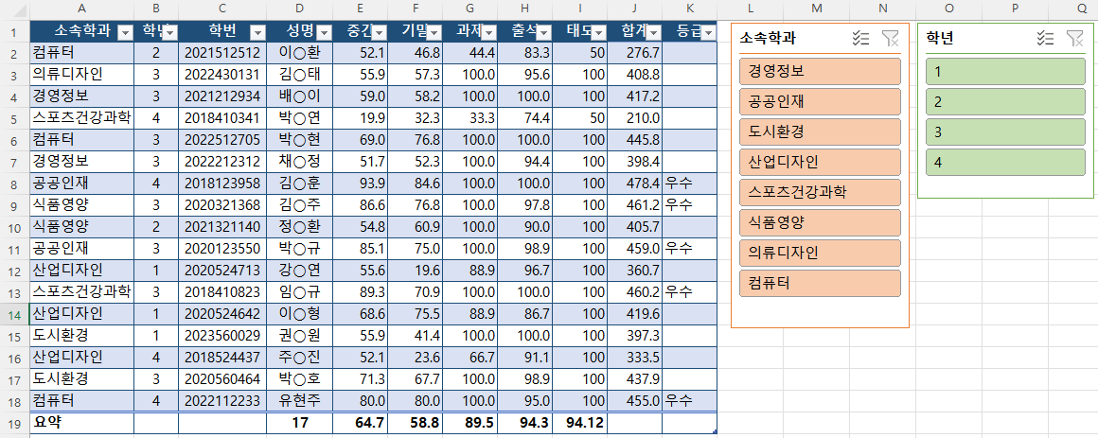
완성이미지
경영정보 | 3 | 2022212312 | 채○정 | 51.7 | 52.3 | 100.0 | 94.4 | 100 | 398.4
공공인재 | 4 | 2018123958 | 김○훈 | 93.9 | 84.6 | 100.0 | 100.0 | 100 | 478.4 | 우수
식품영양 | 3 | 2020321368 | 김○주 | 86.6 | 76.8 | 100.0 | 97.8 | 100 | 461.2 | 우수
식품영양 | 2 | 2021321140 | 정○환 | 54.8 | 60.9 | 100.0 | 90.0 | 100 | 405.7
공공인재 | 3 | 2020123550 | 박○규 | 85.1 | 75.0 | 100.0 | 98.9 | 100 | 459.0 | 우수
산업디자인 | 1 | 2020524713 | 강○연 | 55.6 | 19.6 | 88.9 | 96.7 | 100 | 360.7
스포츠건강과학 | 3 | 2018410823 | 임○규 | 89.3 | 70.9 | 100.0 | 100.0 | 100 | 460.2 | 우수
산업디자인 | 1 | 2020524642 | 이○형 | 68.6 | 75.5 | 88.9 | 86.7 | 100 | 419.6
도시환경 | 1 | 2023560029 | 권○원 | 55.9 | 41.4 | 100.0 | 100.0 | 100 | 397.3
산업디자인 | 4 | 2018524437 | 주○진 | 52.1 | 23.6 | 66.7 | 91.1 | 100 | 333.5
도시환경 | 3 | 2020560464 | 박○호 | 71.3 | 67.7 | 100.0 | 98.9 | 100 | 437.9
컴퓨터 | 4 | 2022112233 | 유현주 | 80.0 | 80.0 | 100.0 | 95.0 | 100 | 455.0 | 우수

연습
문제) 다음 문제를 위한 데이터를 외부 공공오픈데이터셋 사이트(멜론-top100, 기상청(우리나라기후평년값-분포도))를 이용하여 시트로 가져오시오.
* 문제정의:

